상품제안서
메모형 크라프트 점착메모지 20매 | 상품코드: S22255

 |  |  |  |  |  |  | 02-713-8555 | www.synergygift.co.kr
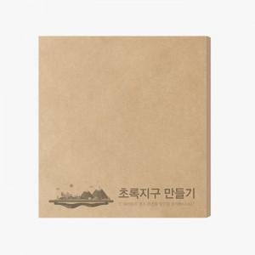

【상세/제작정보】 | <p>&nbsp;</p><p><span style="font-size: 14pt;">※ 옵션별 운임비 정책이 상이합니다.</span></p><p>&nbsp;</p><p><span style="font-size: 12pt;">*20매 입수량 1,000개 / 운임비 5,000원</span></p><div><span style="font-size: 12pt;">*100매 입수량 500개 / 운임비 5,000원</span></div><span style="font-size: 12pt;">*200매 입수량 300개 / 운임비 5,000원</span>​

【인쇄/포장옵션】 | 먹1도 / 포장불가능

【공급단가】 | 수량 | 1,000~ | 3,000~ | 5,000~ | 10,000~ | 30,000~
*VAT별도 | 20매 | 195원 | 180원 | 164원 | 160원 | 157원
 | 100매 | 910원 | 955원 | 807원 | 787원 | 772원
 | 200매 | 1,560원 | 1,353원 | 1,170원 | 1,140원 | 1,120원

【상품 URL】 | https://www.synergygift.co.kr:443/src/goods_detail.php?gdno=22255

